信用交易
融资融券市场交易数据统计(2025-05-15)

融资余额与A股指数走势对比图
 | A股指数 | 融资余额(亿元)
2025-05-15 | 3313.74 | 17,913.26
2025-05-14 | 3352.97 | 17,941.89
2025-05-13 | 3329.90 | 17,930.26
2025-05-12 | 3332.09 | 17,917.71
2025-05-09 | 3289.90 | 17,872.74
2025-05-08 | 3313.30 | 17,918.96
2025-05-07 | 3291.51 | 17,921.05
2025-05-06 | 3274.95 | 17,849.50
2025-04-30 | 3216.09 | 17,706.55
2025-04-29 | 3203.53 | 17,861.20
2025-04-28 | 3197.19 | 17,874.61
2025-04-25 | 3216.45 | 17,862.15
2025-04-24 | 3210.48 | 17,915.60
2025-04-23 | 3226.32 | 17,945.00
2025-04-23 | 0.00 | 17,945.00
2025-04-22 | 3215.54 | 17,924.54
2025-04-21 | 3218.26 | 17,930.79
2025-04-18 | 3182.25 | 17,874.38
2025-04-17 | 3182.96 | 17,937.01
2025-04-16 | 3179.22 | 17,971.65
2025-04-15 | 3195.99 | 18,022.79
2025-04-14 | 3200.23 | 18,018.68
2025-04-11 | 3172.46 | 17,930.83
2025-04-10 | 3150.77 | 17,970.57
2025-04-09 | 3091.85 | 17,944.68
2025-04-08 | 3038.40 | 18,003.02
2025-04-07 | 3007.02 | 18,388.31
2025-04-03 | 3313.94 | 18,865.36
2025-04-02 | 3339.88 | 18,953.06
2025-04-01 | 3337.74 | 18,973.14
2025-03-31 | 3325.41 | 19,020.81
2025-03-28 | 0.00 | 19,058.08
2025-03-27 | 3381.02 | 19,096.44
2025-03-26 | 3380.21 | 19,128.94
2025-03-25 | 3376.17 | 19,122.37
2025-03-24 | 3389.04 | 19,149.22
2025-03-21 | 3398.02 | 19,205.14
2025-03-20 | 3455.73 | 19,344.72
2025-03-19 | 3476.93 | 19,322.75
2025-03-18 | 3488.22 | 19,320.41
2025-03-17 | 3475.74 | 19,238.64
2025-03-14 | 3471.70 | 19,118.63
2025-03-13 | 3432.24 | 19,106.98
2025-03-12 | 3432.24 | 19,168.48
2025-03-11 | 3432.32 | 19,052.37
2025-03-10 | 3419.47 | 19,036.35
2025-03-07 | 3421.43 | 18,941.32
2025-03-06 | 3436.09 | 19,036.18
2025-03-05 | 3380.47 | 18,867.20
2025-03-04 | 3364.69 | 18,835.34
...
标的证券 | 融资融券余额（亿元） | 融资余额（亿元） | 融券余额（亿元） | 融资买入额（亿元） | 融资融券规模变化（亿元） | 融资余额增幅(‰) | 融券余额增幅(%)
统计数据 | 18,085.04 | 17,913.26 | 117.63 | 1,006.40 | -30.23 | -1.60 | -1.77

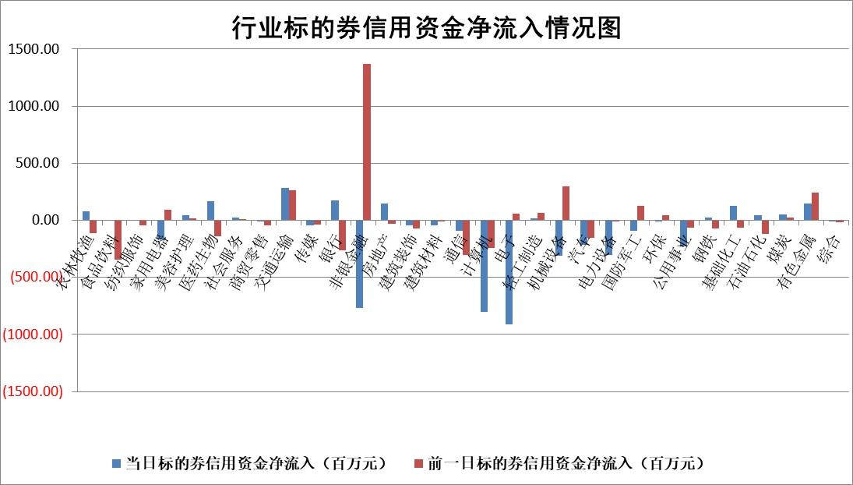

标的基金代码 | 标的基金简称 | 融资余额/市值(%) | 融资余额增幅(%) | 融资买入额/成交金额(%) | （融资余额净增额-融券余额净增额）/市值(‱) | 融券余额降幅(%) | ABS[（融资余额净增额-融券余额净增额）/市值净增额-1](%)
159902 | 华夏中小板ETF | 0.00 | 0.00 | 0.00 | 0.00 | 0.00 | 100.00
159915 | 易方达创业板ETF | 2.34 | -2.97 | 1226925.09 | -7.10 | 17.51 | 96.86
159919 | 嘉实沪深300ETF | 0.64 | 0.40 | 2.98 | 0.34 | 8.69 | 100.38
159920 | 华夏恒生ETF | 33.54 | -0.15 | 12.37 | -4.94 | 0.00 | 89.82
159922 | 嘉实中证500ETF | 0.85 | 0.17 | 5.87 | 0.37 | 1.43 | 100.16
159925 | 南方沪深300ETF | 0.46 | 5.36 | 0.41 | 2.37 | 0.83 | 101.69
159928 | 消费ETF | 1.94 | -0.26 | 0.34 | -0.50 | 0.24 | 99.42
159934 | 易方达黄金ETF | 26.97 | -0.49 | 2.71 | -13.15 | 0.00 | 96.54
159939 | 全指信息技术ETF | 1.08 | 3.59 | 62.51 | 3.74 | 1.91 | 97.34
159940 | 全指金融地产ETF | 0.32 | 4.94 | 0.02 | 1.52 | 0.00 | 101.28
159995 | 半导体芯片ETF | 2.96 | 1.34 | 702.23 | 4.37 | 8.62 | 102.65
159997 | 天弘中证电子ETF | 2.84 | -0.35 | 4.88 | -0.99 | 2.00 | 99.53
159998 | 天弘中证计算机主题ETF | 1.67 | 1.10 | 0.26 | 1.82 | 0.00 | 100.60
510050 | 华夏上证50ETF | 1.78 | -0.65 | 201.92 | -0.63 | 14.76 | 99.44
510180 | 华安上证180ETF | 0.40 | -0.27 | 1.52 | -0.17 | -6.70 | 99.75
510880 | 华泰柏瑞红利ETF | 0.47 | -14.06 | 2.32 | -7.68 | -0.31 | 95.59
510900 | 易方达恒生H股ETF | 36.69 | 0.14 | 23.58 | 5.18 | 0.00 | 108.18
511010 | 5年期国债ETF | 2.10 | 4.48 | 0.20 | 9.01 | 0.00 | 229.67
511380 | 可转债及可交换债券ETF | 2.34 | -7.93 | 35.54 | -20.18 | 0.37 | 72.34
512000 | 全指证券ETF | 6.36 | 0.64 | 19.48 | 4.29 | 2.52 | 102.47
512010 | 沪深300医药卫生ETF | 4.81 | -1.37 | 23.34 | -6.72 | -1.23 | 90.45
512070 | 沪深300非银ETF | 3.09 | -5.86 | 1107.06 | -19.23 | 0.00 | 76.16
512400 | 南方中证申万有色金属ETF | 1.40 | -4.07 | 0.53 | -5.72 | 3.08 | 95.86
512580 | 广发中证环保产业ETF | 0.85 | -2.66 | 0.02 | -2.32 | 0.00 | 97.62
512660 | 国泰中证军工ETF | 3.03 | 9.20 | 13.30 | 26.61 | 10.92 | 122.43
512800 | 华宝中证银行ETF | 4.56 | 0.06 | 3.27 | 0.20 | -0.23 | 100.09
512980 | 广发中证传媒ETF | 1.43 | 3.98 | 347.71 | 6.72 | 7.12 | 102.51
515030 | 华夏中证新能源汽车ETF | 1.71 | 0.35 | 3.18 | 0.86 | 2.72 | 100.54
515050 | 华夏中证5G通信主题ETF | 1.67 | 2.96 | 9.14 | 6.88 | 12.78 | 102.24
515070 | 华夏中证人工智能ETF | 2.75 | -1.13 | 6.41 | -3.15 | 0.00 | 98.49
标的股票比较指标 |  | 融资余额/流通A股市值(%) | 融资余额增幅(%) | 融资买入额/成交金额(%) | （融资余额净增额-融券余额净增额）/流通A股市值(‱) | 融券余额降幅(%) | ABS[（融资余额净增额-融券余额净增额）/流通A股市值净增额-1](%)
前十名标的个股 |  | 卓朗科技 | 恒宇信通 | 富信科技 | 锦江航运 | 京泉华 | 鸿日达
 |  | 鹏都农牧 | 锦江航运 | 中体产业 | 瑞德智能 | 科思科技 | 荣信文化
 |  | 东旭光电 | 晓鸣股份 | 骄成超声 | 鑫磊股份 | 泓淋电力 | 英集芯
 |  | 威创股份 | 华纺股份 | 赛恩斯 | 华纺股份 | 万辰集团 | 国泰环保
 |  | 海印股份 | 渝三峡A | 思林杰 | 富士莱 | 浙江荣泰 | 凯格精机
 |  | 广汇汽车 | 华业香料 | 力合微 | 天元宠物 | 同有科技 | 鸿博股份
 |  | 首航高科 | 新柴股份 | 新钢股份 | 新柴股份 | 思维列控 | 智信精密
 |  | 超华科技 | 恒而达 | 永泰能源 | 通达海 | 海晨股份 | 天亿马
 |  | 联络互动 | 惠柏新材 | 江苏神通 | 惠柏新材 | 硅宝科技 | 森鹰窗业
 |  | 爱康科技 | 汇隆新材 | 金石资源 | 中集环科 | 旭光电子 | 青达环保
后十名标的个股 |  | 江苏吴中 | 英集芯 | 集泰股份 | 英集芯 | 三江购物 | 德迈仕
 |  | 海南椰岛 | 福成股份 | 玉龙股份 | 新天地 | 天成自控 | 博亚精工
 |  | 星光农机 | 登康口腔 | 信邦智能 | 博云新材 | 三维化学 | 新化股份
 |  | 帕瓦股份 | 洁雅股份 | 云南铜业 | 京山轻机 | 华宏科技 | 众源新材
 |  | 美尔雅 | 乐山电力 | 慧博云通 | 众智科技 | 北辰实业 | 兰卫医学
 |  | 华西能源 | 美农生物 | 天茂集团 | 合锻智能 | 八一钢铁 | 未来电器
 |  | 长园集团 | 恒玄科技 | 中航产融 | 福成股份 | 申华控股 | 中集环科
 |  | 金刚光伏 | 合锻智能 | 电投能源 | 华如科技 | 梦网科技 | 大族数控
 |  | 合纵科技 | 新天地 | 江苏吴中 | 科蓝软件 | 东江环保 | 立中集团
 |  | 新动力 | 博云新材 | 海南椰岛 | 恒勃股份 | 纵横通信 | 亚通股份
说明：1.以上普通交易数据和信用交易数据皆以交易日收盘后数据为基准；2.上述标的证券总数据只计算标的证券市场总数据，不包括从标的证券中调出去标的证券数据，所以与交易所公布的总值略有不同； 3.上述行业采用申万一级行业分类；4.以上标的基金和标的个股中比较的6个指标值中：前5个（从左至右）为正向指标，值越大排名越靠前；第6个为逆向指标，值越小，排名越靠前；5.第6个指标中ABS[]表示求绝对值，其主要用于考量信用资金相对净流入对股价相对净变化的贡献程度；6.数据来源：wind，交易所。

 |  |  |  | 证券代码 | 新增融资余额 | 融资买入额 | 融资买入增幅前10
 |  | 1 | 西部建设 | 002302 | 80643953 | 177472374 | 41%
 |  | 2 | 天键股份 | 301383 | 27855096 | 56831811 | 39%
 |  | 3 | 井松智能 | 688251 | 7040854 | 13763946 | 27%
 |  | 4 | 国电电力 | 600795 | 116116226 | 151740647 | 23%
 |  | 5 | 华立科技 | 301011 | 9342856 | 31199107 | 23%
 |  | 6 | 捷邦科技 | 301326 | 9066090 | 22350547 | 22%
 |  | 7 | 海利尔 | 603639 | 19864834 | 35520613 | 20%
 |  | 8 | 华研精机 | 301138 | 7597460 | 13339451 | 16%
 |  | 9 | 鹏辉能源 | 300438 | 83773067 | 304558811 | 16%
 |  | 10 | 建科股份 | 301115 | 7106455 | 29879412 | 15%

